상품제안서
노르딕욜로 북유럽 스타일 캠핑 핸드타올 2p 기프트 세트 | 상품코드: F22954

 |  |  |  |  |  |  | 02-412-0044 | www.easy1.co.kr
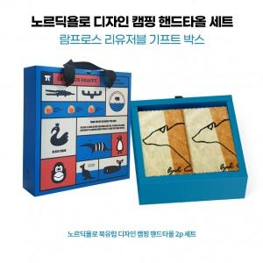

【상세/제작정보】 | -임팩트기프트 박스(썸네일 참조) 500개 이상 주문시 제작 가능 -500개 미만 주문시, 타올 전용 파우치 또는 기본 박스 제공 -가죽클립 포함x(클립 별도 문의)

【인쇄/포장옵션】 | / 람프로스 임팩트기프트 박스

【공급단가】 | 수량 | 30~ | 50~ | 100~ | 300~ | 500~
*VAT별도 | 단가 | 26,870원 | 26,440원 | 25,800원 | 25,150원 | 24,720원

【상품 URL】 | https://easy1.co.kr:443/src/goods_detail.php?gdno=22954

